상품제안서
플레이고 F13 스탠드 겸 고리형 미니 3단 선풍기 1P | 상품코드: F31273

 |  |  |  |  |  |  | 02-412-0044 | www.easy1.co.kr
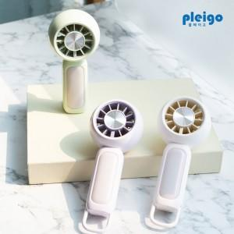

【상세/제작정보】 | 1박스 입수 수량 - 30개&nbsp;1박스 택배비: 5,000원

【인쇄/포장옵션】 | 레이저, 풀칼라 / 시판박스

【공급단가】 | 수량 | 100~ | 300~ | 500~ | 1,000~ | 3,000~
*VAT별도 | 단가 | 5,220원 | 5,140원 | 5,010원 | 4,890원 | 4,800원

【상품 URL】 | https://dev.easy1.co.kr:443/src/goods_detail.php?gdno=31273

